ページ一覧
参考UI | https://1drv.ms/u/s!AqYr2pn9aZgaggkWbiPxcve6-0BK?e=eXNgvX

パス | 内容
/ | 打刻ページ
/register | 会員登録ページ
/login | ログインページ
/attendance | 日付別勤怠ページ

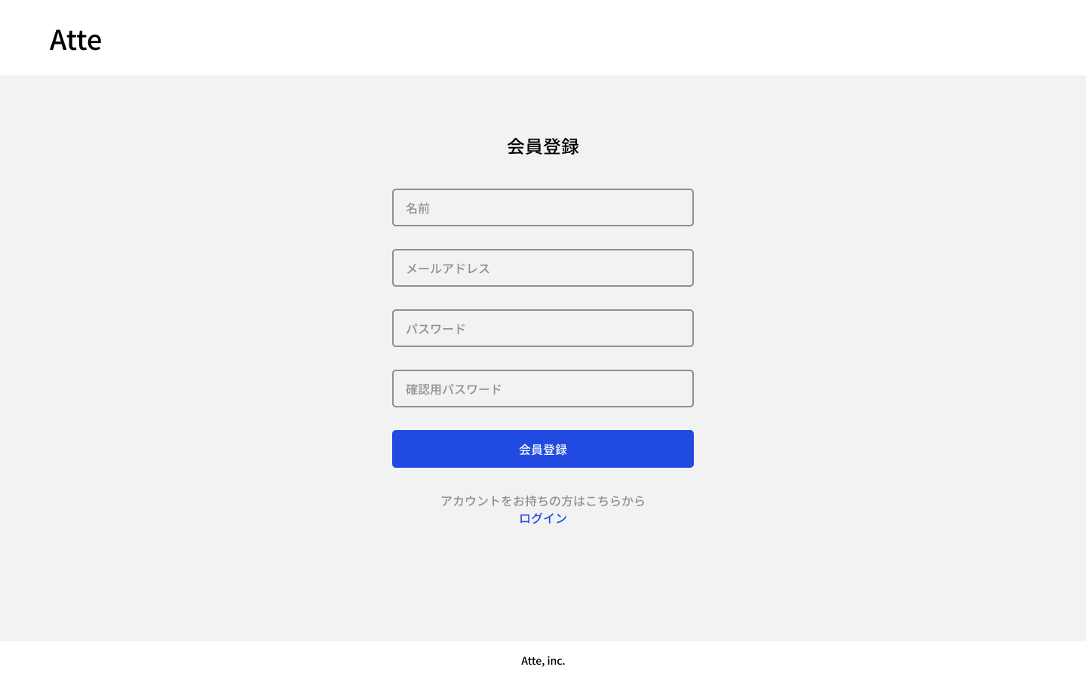
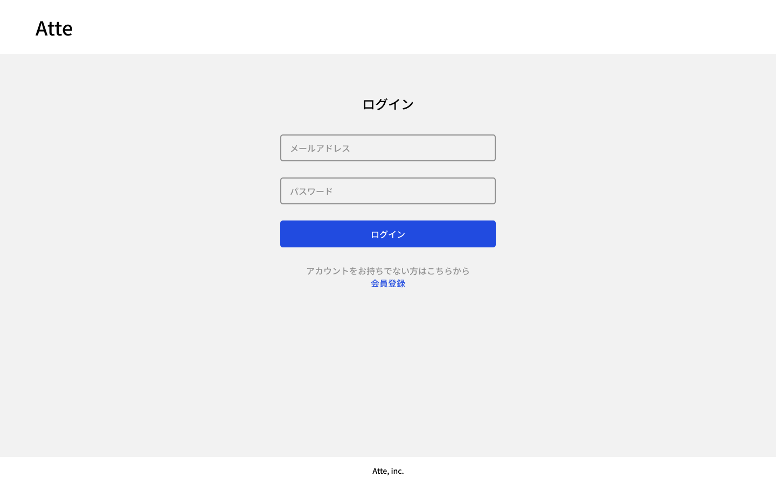

/register | 会員登録 |  | /login | ログイン画面
会員登録ボタンを押したとき | ↓
入力項目が未入力だった時 | 未入力項目にエラーメッセージで｢○○は必須です。｣とメッセージをだす |  | ログインを押したとき | ↓
メールアドレス項目の入力がメールアドレス形式ではなかった時 | メールアドレス形式で入力してください。とメッセージを出す。 |  | ※入力項目が未入力だった時 | 未入力です。とメッセージを出す。 ※「メールアドレス･パスワードが間違っている。」のみでいいのか。
パスワードと確認用パスワードが一致していなかったとき | パスワードと確認用パスワードが一致しません。とメッセージを出す |  | メールアドレス･パスワードを正しく入力しなかったとき | メールアドレス･またはパスワードが間違っています。とメッセージを出す。
一部間違いがあったとき。 | 間違っている項目にエラーメッセージを出す。 正しく入力している項目の内容は維持する。
 | ログイン画面に移動する。 |  |  | 打刻ページに移動する。
ログイン(青文字)をクリックしたとき | ログイン画面に移動する。 |  | 会員登録(青文字)押した時 | 会員登録画面に移動する。

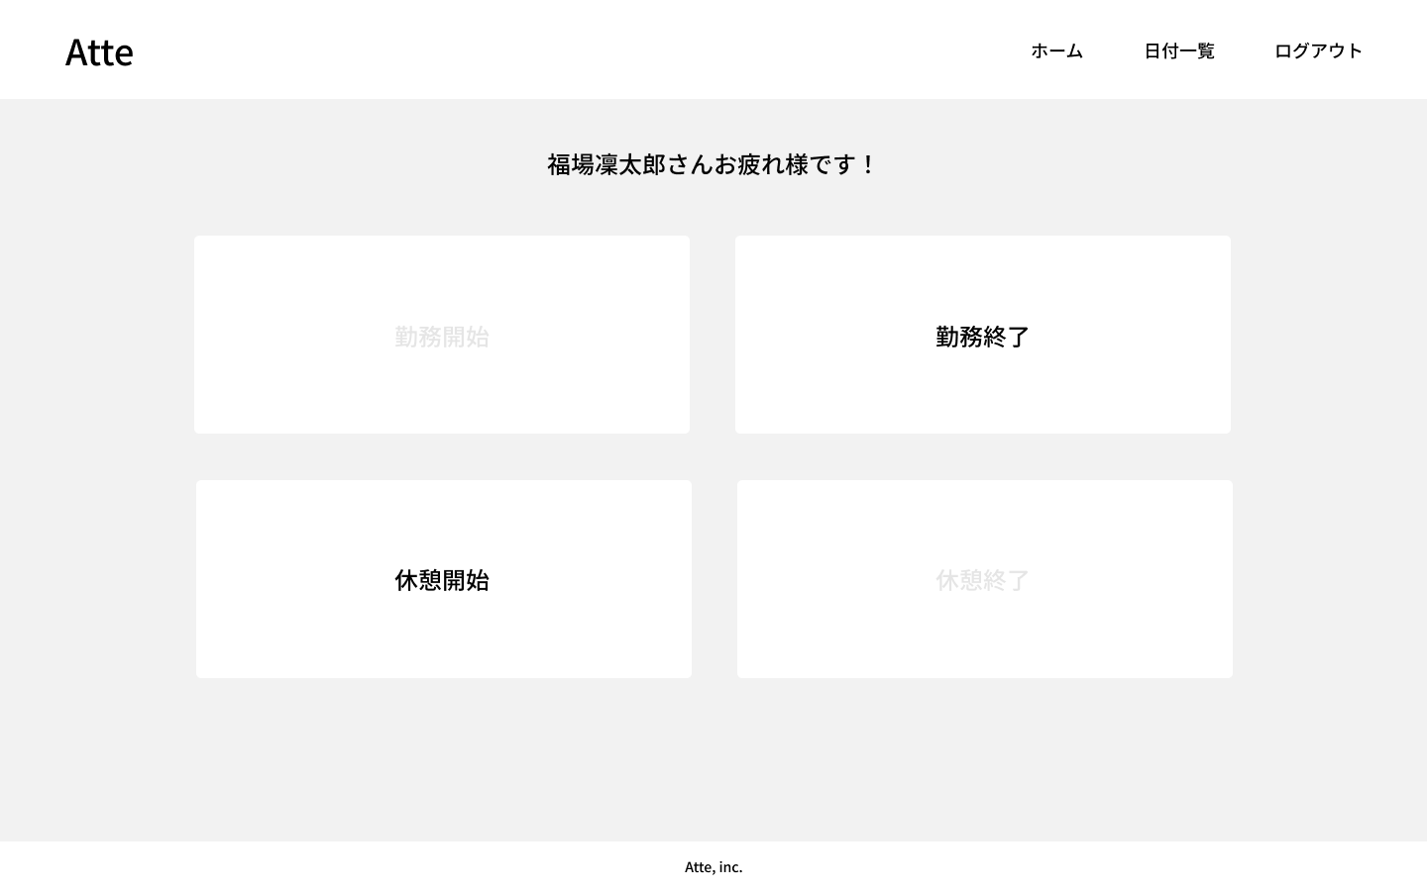

/ | 打刻ページ | ○ホームを押したとき | ログイン画面に戻る
打刻ページを開いたとき | ↓ | ※出勤中の時 | 再度ログインしたとき、勤怠終了、 休憩開始を押せるようにし 勤務開始と休憩終了を 押せないようにする。
出勤するとき | 勤務開始を押せるようにし、他はグレーアウトにする | ※休憩中の時 | 再度ログインしたとき、休憩終了を 押せるようにし他は押せないようにする
勤務中のとき | 勤怠終了、休憩開始を押せるようにし勤務開始と休憩終了を押せないようにする。
休憩をする時 | 休憩開始を押すと、休憩終了を押せるようにし他は押せないようにする。
休憩を終わるとき | 休憩終了を押すと、勤怠終了･休憩開始を押せるようにし勤務開始と休憩終了を押せないようにする。 | ○日付一覧を押したとき | 今日日付の一覧ページに移動する。
勤怠終了するとき | 勤怠終了を押すと、勤務開始を押せるようにし、他は押せないようにする。 | ※出勤中の時 | 一覧から打刻ページに戻った時、勤怠終了、休憩開始を押せるようにし勤務開始と休憩終了を 押せないようにする。
日を跨いだ時 | 退勤時間を23:59:59にし、出勤ボタンが押せる状態にする。 | ※休憩中の時 | 一覧から打刻ページに戻った時休憩終了を押せるようにし他は押せないようにする
 |  | ○ログアウトを押した時 | ログイン画面に戻る。
 |  |  | ↓
 |  | 出勤中 | ログインしたとき退勤ボタンを押せるようにする。
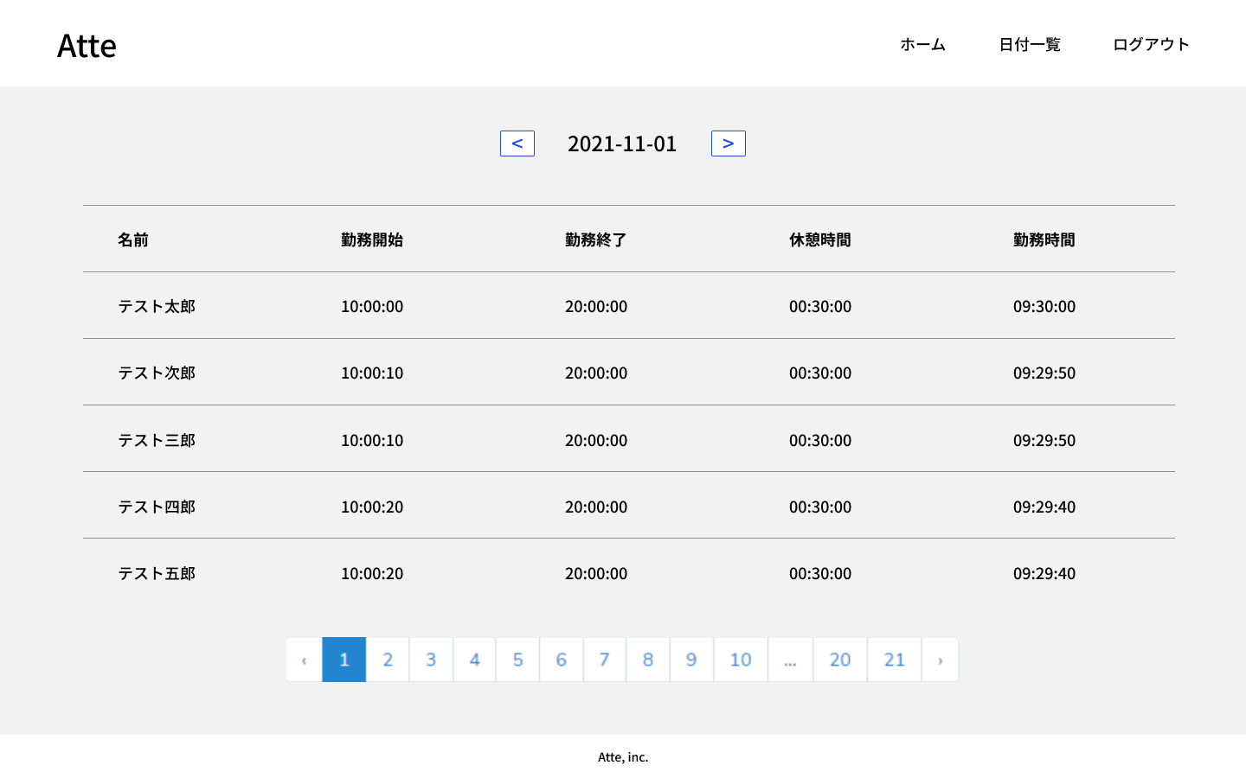

/attendance | 日付勤怠一覧表
日付一覧表を開いたとき。 | ↓
 | 今日日付の一覧表を表示する
 | 1ページ5人分を表示する。(登録順に表示する。)
ページを選択したとき | ↓
＜押したとき | 一日前の出勤一覧表を表示する
＞押したとき | 現在開いている日付から翌日の出勤一覧表を表示する。
1，2，3、、のページを押した時 | ページ日付の会員毎の一覧表を登録順に出力する。

退勤時間が日を跨ぐとき | 退勤を23:59:59にする。
休憩中
休憩中の時 | 休憩時間は空白にする。
休憩終了しているとき | 休憩時間を出力する。

ER図
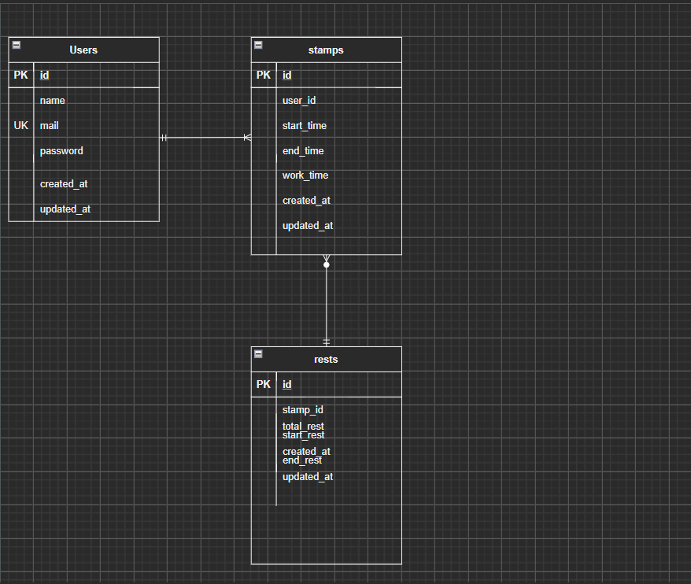

プライマリキーは二つは存在できない。
user‗id uk
stamp‗id uk

